상품제안서
에코백 웰컴키트 2 | 상품코드: S27677

 |  |  |  |  |  | 02-713-8555 | www.synergygift.co.kr
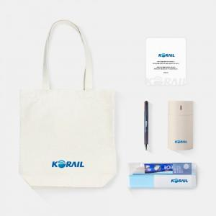

【상세/제작정보】 | 디자인에코백, 미니가습기, 파이롯트3색펜, 칫솔치약세트, 웰컴카드 5종 KIT

【인쇄/포장옵션】 | 전체 1곳 포함 / 포장불가능

【공급단가】 | 수량 | 100~ | 300~ | 500~ | 1,000~
*VAT별도 | 생지에코백 | 23,000원 | 22,000원 | 21,000원 | 20,000원
 | 컬러에코백 | 24,000원 | 23,000원 | 22,000원 | 21,000원

【상품 URL】 | https://synergygift.co.kr:443/src/goods_detail.php?gdno=27677

